Требования
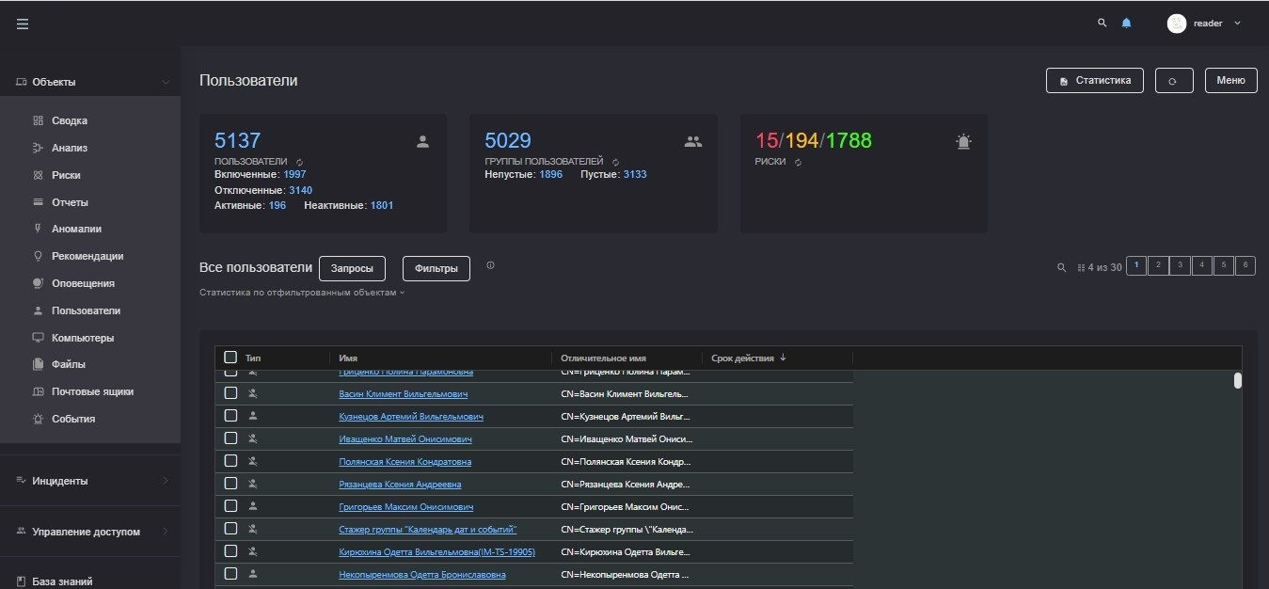
Обработка данных
Анализ пользователей и групп
Вы можете просмотреть информацию о пользователях, собранную с
помощью скрипта export-ad.ps1, выбрав пункт бокового меню Объекты >
Пользователи.
Руководство администратора 34
В верхней части рабочей области представлена сводная информация об
общем количестве пользователей, включая отключенных и неактивных, о
количестве групп пользователей и возможных рисках, которые
обнаружены в результате анализа.
В нижней части рабочей области представлен список пользователей в
виде таблицы.
В столбцах таблицы вы можете найти следующую информацию:
▪ Аватар – фотография пользователя.
▪ Имя – идентификатор пользователя в домене.
▪ Домен – название домена, с которого получена информация о
пользователе.
▪ E-Mail – почтовый адрес пользователя.
Риск-фактор – информация о потенциальных рисках, которые
платформа Makves обнаружила при анализе пользователя.
В этом столбце может появиться следующая информация:
• Пользователь с паролем, у которого нет срока истечения.
• Пользователь без пароля.
• Пользователь, у которого истек срок действия пароля, но
пароль не был изменен.
• Пользователь, который не выполнял авторизацию в домене в
течение двух месяцев.
• Пользователь, который не изменял пароль в течение 40 дней.
• Пользователь без Kerberos-авторизации.
• Пользователь, который был импортирован из другого домена.
▪ Телефон – контактный номер телефона.
▪ Аккаунт – имя пользователя учетной записи, которое закреплено за
пользователем в домене.
▪ Принципал – уникальное имя пользователя для аутентификации в
домене.
▪ NT-имя – имя пользователя в NT-домене.
35 Руководство администратора
▪ Последний логон – время последнего входа пользователя в учетную
запись.
▪ Количество входов – сколько раз пользователь входил в учетную
запись.
▪ Время создания – время создания пользователя в домене.
▪ Время последнего изменения – время последнего изменения данных
пользователя в домене.
▪ Пароль действителен до – дата истечения срока действия пароля.
▪ Неверный пароль введен – время последней попытки ввести
неверный пароль.
▪ Количество ввода неверного пароля – количество попыток ввести
пароль для авторизации на домене, закончившихся неудачей.
▪ Количество элементов – количество пользователей в группе.
Вы можете открыть меню пользователя, чтобы посмотреть информацию
о файлах, которые ему доступны, выполнить какое-либо действие с
помощью предустановленных скриптов или экспортировать данные о
пользователе.
Переход в дополнительное меню пользователя или группы
пользователей
1. В боковом меню выберите пункт Объекты > Пользователи.
Откроется список пользователей и групп пользователей,
полученных с помощью скриптов сбора данных.
2. Двойным щелчком по имени пользователя откройте меню
пользователя.
3. При необходимости выполните следующие действия:
• На закладке Файлы просмотрите список файлов, к которым у
пользователя есть доступ. Список представлен в виде таблицы
со следующими данными:
• Каталог – папка, в которой расположен файл.
• Имя – имя файла.
Руководство администратора 36
• Чтение – маркер, показывающий, доступен ли файл
пользователю в режиме чтения.
• Запись – маркер, показывающий, доступен ли файл
пользователю в режиме записи.
• На закладке Скрипты выберите один из предустановленных
скриптов (например, вы можете инициировать смену пароля на
компьютере пользователя).
Если вы открываете меню группы пользователей, вы также можете
посмотреть список пользователей, которые состоят в группе на
закладке Состав группы

